I. Related parties
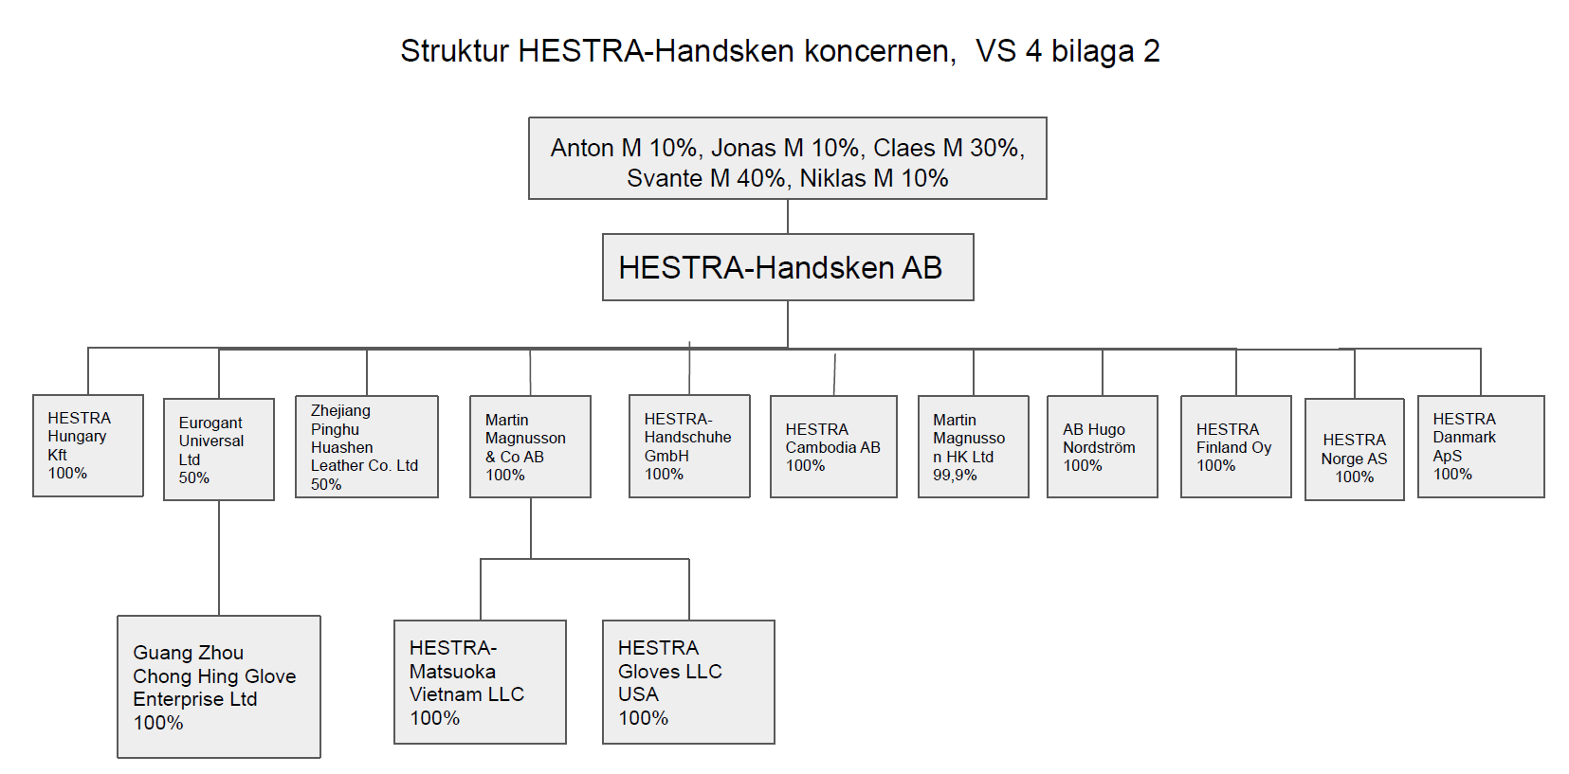
Working papers (For internal reference only, not for submission to the tax authority) |  |  |  |  |  |  |  |  |  |  |  |  |  |  |  |  | BACK TO FULL APPENDIX I

Company name: Hestra Matsuoka Vietnam Limited Liability Company
Engagement: Preparation of Appendix I
Fiscal year end: 31 December 2024

THÔNG TIN VỀ CÁC BÊN LIÊN KẾT/ INFORMATION ON RELATED PARTIES

STT | Tên bên liên kết | Quốc gia | Mã số thuế | Hình thức liên kết |  |  |  |  |  |  |  |  |  |  |  | Ghi chú
No. | Name of related party | Country | Tax code | Type of relationship |  |  |  |  |  |  |  |  |  |  |  | Note
(1) | (2) | (3) | (4) | (5) |  |  |  |  |  |  |  |  |  |  |  | (6)
 |  |  |  | A | B | C | D | Đ | E | G | H | I | K | L | M
1 | Martin Magnusson & CO. AB | Thụy Điển | không có thông tin | x | x |  | x |  |  |  |  |  |  |  |  | + loại A: vì là công ty mẹ trực tiếp của Hestra Việt Nam; + loại B: vì đều là công ty con của công ty mẹ tối cao HESTRA-Handsken AB; + loại D: theo PBC năm nay: năm 2024, Hestra Việt Nam vay trung và dài hạn 100% từ Martin Magnusson & CO. AB, trung bình đầu và cuối kỳ của các khoản vay này lớn hơn 25% số vốn góp chủ sở hữu.
2 | Pinghu Hestra Trading Co., Ltd. | Trung Quốc | không có thông tin |  | x |  |  |  |  |  |  |  |  |  |  | Có chung công ty mẹ với HMV.
3 | Hestra (Cambodia) Co., Ltd | Cămpuchia | không có thông tin |  | x |  |  |  |  |  |  |  |  |  |  | Có chung công ty mẹ với HMV.
4 | Eurogant Universal Limited | Hồng Kông | không có thông tin |  | x |  |  |  |  |  |  |  |  |  |  | Năm nay không có giao dịch | No transaction in CY
5 | Hestra Hungary Kft. | Hungary | không có thông tin |  | x |  |  |  |  |  |  |  |  |  |  | Có chung công ty mẹ với HMV. | No transaction in CY

FS
Working papers (For internal reference only, not for submission to the tax authority) |  |  |  | BACK TO SEGMENTED DATA

Company name: Hestra Matsuoka Vietnam Limited Liability Company
Engagement: Preparation of Appendix I
Fiscal year end: 31 December 2024

TÓM TẮT THÔNG TIN TÀI CHÍNH CỦA CÔNG TY/ SUMMARY OF FINANCIAL DATA OF THE COMPANY

1. Tổng giá trị giao dịch phát sinh từ hoạt động kinh doanh (Dòng I - Mục III của Phụ lục I) / Total transaction value incurred from business activities (Row I - Section III of Appendix I)

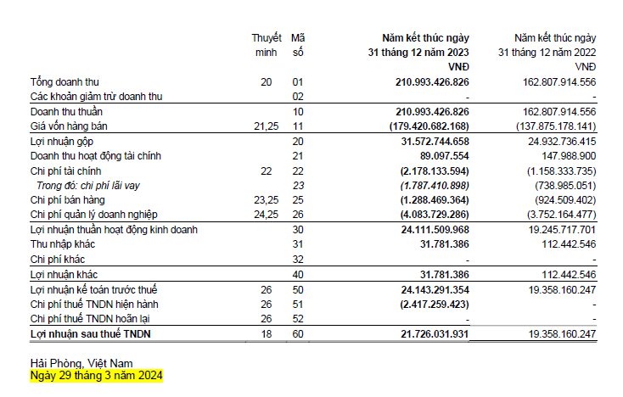
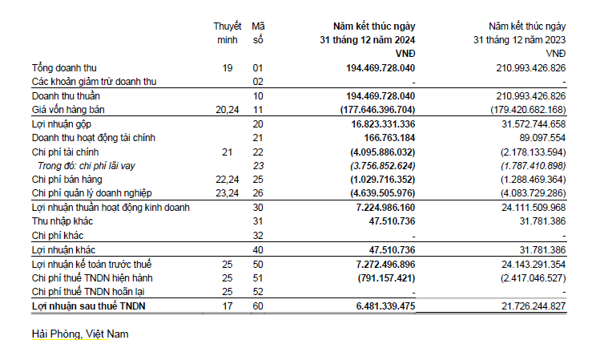
No./ STT | Item/ Mục | Value (VND)/ Giá trị (VNĐ) (*) | KPMG's notes/ Lưu ý của KPMG
1 | Doanh thu bán hàng và cung cấp dịch vụ/ Gross revenue | 194,469,728,040
2 | Các khoản giảm trừ doanh thu/ Revenue deductions | -
3 | Doanh thu thuần bán hàng và cung cấp dịch vụ/ Net revenue | 194,469,728,040
4 | Doanh thu hoạt động tài chính/ Financial income | 166,763,184
a | Lãi tiền gửi và lãi cho vay/ Interest income from deposits and loans | 5,951,108 | Thông tin cung cấp bởi HMV theo email ngày 31-03-2025 | 259.89 | Acct record from Tbeam
5 | Thu nhập khác/ Other income | 47,510,736 |  | Reconciliation formula
6 | Các khoản thu hộ/ Receipts on behalf | - |  | 7,224,986,160 | TRUE
7 | Tổng giá trị doanh thu bán ra cho các bên liên kết và các bên độc lập/ Total sales amount to related parties and third parties | 194,684,001,960.00 |  | 7,272,496,896 | TRUE
8 | Chi phí hàng hóa và dịch vụ mua vào/ Goods and services expense purchased | 177,646,396,704 | Note: Decree 20 requires the Company to disclose the purchasing value of goods and services. However, at the time of completion of this Form, this value was unavailable or could not be reliably calculated, as such Cost of Good Sold/Cost of Sales was used for declaration purpose.
9 | Chi phí tài chính/ Financial expense | 4,095,886,032
a | Chi phí lãi vay/ Interest expense | 3,756,852,624
10 | Chi phí bán hàng/ Selling expense | 1,029,716,352 |  | 7,272,496,896.00
11 | Chi phí quản lý doanh nghiệp/ General and administration expense | 4,639,505,976 |  | 3.88%
12 | Chi phí khác/ Other expense | -
13 | Các khoản chi hộ/ Payments on behalf | - | Do khoản chi hộ không hit vào P&L nên kê = 0 (last year's treatment)
14 | Tổng giá trị chi phí phải trả cho các bên liên kết và các bên độc lập/ Total purchase amount from related parties and third parties | 187,411,505,064

(*) Source: HMV's audited financial statements for FY2024 and information from HMV.

2. Các mục khác tại Phần IV của Phụ lục I/ Other items in Section IV of Appendix I

No./ STT | Item/ Mục | Value (VND)/ Giá trị (VNĐ) (*) | Lưu ý của KPMG/ KPMG's notes
1 | Doanh thu bán hàng hóa, dịch vụ xuất khẩu/ Revenue from sales of exported goods and services | 194,469,728,040
2 | Chi phí khấu hao/ Depreciation and amortization expenses | 4,345,780,488 | khớp so với số declared trên cashflow (4.345.780.488) | TRUE

(*) Source: HMV's audited financial statements for FY2024 and information from HMV.

3/ Tỷ suất lợi nhuận sử dụng xác định giá giao dịch liên kết/ Profit level indicators used to determine the transfer prices

 | Unit: VND | FY2024
 | Net sales | 194,469,728,040
 | Cost of goods sold | 177,646,396,704
 | Gross profit | 16,823,331,336
 | Selling expenses | 1,029,716,352
 | General and Administration expenses | 4,639,505,976
 | EBIT | 11,154,109,008
 | Gross Margin | 8.651%
 | Gross Cost Plus | 9.470%
 | Operating Margin | 5.736%
 | Net Cost Plus | 6.085%

 | Đơn vị: VNĐ | Năm tài chính 2024
 | Doanh thu thuần | 194,469,728,040
 | Giá vốn hàng bán | 177,646,396,704
 | Lợi nhuận gộp | 16,823,331,336
 | Chi phí bán hàng | 1,029,716,352
 | Chi phí quản lý doanh nghiệp | 4,639,505,976
 | EBIT | 11,154,109,008
 | Tỷ suất lợi nhuận gộp trên doanh thu | 8.651%
 | Tỷ suất lợi nhuận gộp trên giá vốn | 9.470%
 | Tỷ suất lợi nhuận thuần chưa trừ chi phí lãi vay và thuế thu nhập doanh nghiệp trên doanh thu | 5.736%
 | Tỷ suất lợi nhuận thuần chưa trừ chi phí lãi vay và thuế thu nhập doanh nghiệp trên chi phí | 6.085%

